memory-replay
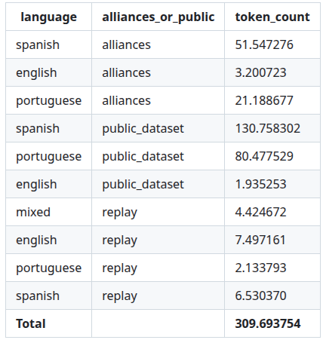
Dataset | GB | path | tipo de carga | Categoría | País | Contenido | Idioma | URL/Alianza | Comentarios | Fecha | Licencia | Comentarios Licencia | Persona/Licencia
red pajama esp |  | /workspace1/gpt/rp_spanish_labelled/batch_001 – 008 | load_from_disk | Web Data |  |  | Español | https://github.com/togethercomputer/RedPajama-Data |  |  | Abierta | Apache 2.0
red pajama eng |  | /workspace1/gpt/english_dataset/redpajama‑v2_en2/batch_51 – 59 | load_from_disk | Web Data |  |  | Inglés | https://github.com/togethercomputer/RedPajama-Data |  |  | Abierta | Apache 2.1
Fineweb2_por |  | /workspace1/gpt/portuguese_dataset/fineweb2_por | load_from_disk | Web Data |  |  | Portugues | https://huggingface.co/datasets/HuggingFaceFW/fineweb-2 |  |  | Abierta | odc-by
The Stack |  | /workspace1/gpt/spanish_dataset/the_stack | load_from_disk | Code |  |  | Mixto | https://huggingface.co/datasets/bigcode/the-stack |  |  | Condiciones | other
CC-NEWS-ES |  | LeoCordoba/CC-NEWS-ES`<br>(sub‑configs `ar`, `mx`, `ni`, `uy`, `cl`, `co`, `com`) | load_dataset | News / Media |  |  | Español | https://huggingface.co/datasets/stanford-oval/ccnews |  |  | Condiciones
multilingual_cc_news |  | intfloat/multilingual_cc_news` (`languages=["en"]`) | load_dataset` (streaming) | News / Media |  |  | Inglés | https://huggingface.co/datasets/intfloat/multilingual_cc_news
cc_news_pt |  | eduagarcia/cc_news_pt | load_dataset` (streaming) | News / Media |  |  | Portugues | https://huggingface.co/datasets/eduagarcia/cc_news_pt
spanish_books |  | jorgeortizfuentes/spanish_books | load_dataset | Books |  |  | Español | https://huggingface.co/datasets/jorgeortizfuentes/spanish_books |  |  | Condiciones | unknown
project_gutenberg |  | manu/project_gutenberg | load_dataset | Books |  |  | Inglés | https://www.gutenberg.org/ |  |  | Condiciones
pd_books_pt |  | eduagarcia/pd_books_pt | load_dataset | Books |  |  | Portugues | https://huggingface.co/datasets/eduagarcia/pd_books_pt |  |  | Condiciones
wikipedia |  | wikimedia/wikipedia` (`20231101.es`) + `google/wiki40b/es | load_dataset` (streaming) | World knowledge (Wikipedia) |  |  | Español | https://huggingface.co/datasets/wikimedia/wikipedia |  |  | Condiciones | cc-by-sa 3.0
wiki40b/en |  | google/wiki40b/en | load_dataset` (streaming) | World knowledge (Wikipedia) |  |  | Inglés | https://huggingface.co/datasets/google/wiki40b |  |  | Condiciones | cc-by-4.0
wikipedia` (`20231101.pt`) + `google/wiki40b/pt |  | wikimedia/wikipedia` (`20231101.pt`) + `google/wiki40b/pt | load_dataset` (streaming) | World knowledge (Wikipedia) |  |  | Inglés | https://huggingface.co/datasets/google/wiki40b https://huggingface.co/datasets/wikimedia/wikipedia |  |  | Condiciones | cc-by-4.0
scielo_en_es_source |  | bigbio/scielo` (`scielo_en_es_source`, `scielo_en_pt_es_source`) | load_dataset | Scientific |  |  | Inglés | https://huggingface.co/datasets/bigbio/scielo |  |  | Condiciones | CC BY-NC-ND
scielo_en_pt_source |  | bigbio/scielo` (`scielo_en_pt_source`, `scielo_en_pt_es_source`) | load_dataset | Scientific |  |  | Portugues | https://huggingface.co/datasets/bigbio/scielo |  |  | Condiciones | CC BY-NC-ND
scielo_en_pt_source |  | bigbio/scielo` (`scielo_en_pt_source`, `scielo_en_pt_es_source`) | load_dataset | Scientific |  |  | Español | https://huggingface.co/datasets/bigbio/scielo |  |  | Condiciones | CC BY-NC-ND
open-science |  | Pclanglais/open-science | load_dataset | Scientific |  |  | Mixto | https://huggingface.co/datasets/Pclanglais/open-science |  |  | Abierta
reddit + tweets (no son los nombres) |  | `/workspace1/gpt/spanish_dataset/tweets`<br>`/workspace1/gpt/spanish_dataset/reddit` | load_dataset` (streaming) | Social |  |  | Mixto | https://github.com/sunnweiwei/spanish-reddit-dialogues-corpus?tab=readme-ov-file |  |  | Abierta
dstc8-reddit-corpus |  | roskoN/dstc8-reddit-corpus | load_from_disk | Social |  |  | Inglés | https://huggingface.co/datasets/roskoN/dstc8-reddit-corpus
quora_qa_raw, stackoverflow-clean, mkqa |  | apple/mkqa`, `bigcode/stackoverflow-clean`, `LxYxvv/quora_qa_raw | load_dataset | QA |  |  | Inglés | https://github.com/apple/ml-mkqa |  |  | Abierta
Tucano-SFT |  | TucanoBR/Tucano-SFT | load_dataset | QA |  |  | Portugues | https://huggingface.co/datasets/TucanoBR/Tucano-SFT |  |  | Condiciones | other
Nemotron-CC-Math-v1 |  | nvidia/Nemotron-CC-Math-v1 | load_dataset | Math |  |  | Inglés | https://huggingface.co/datasets/nvidia/Nemotron-CC-Math-v1 |  |  | Condiciones | huggingface.co/datasets/nvidia/Nemotron-Pretraining-Dataset-sample/raw/main/LICENSE.md

